Arkusz1
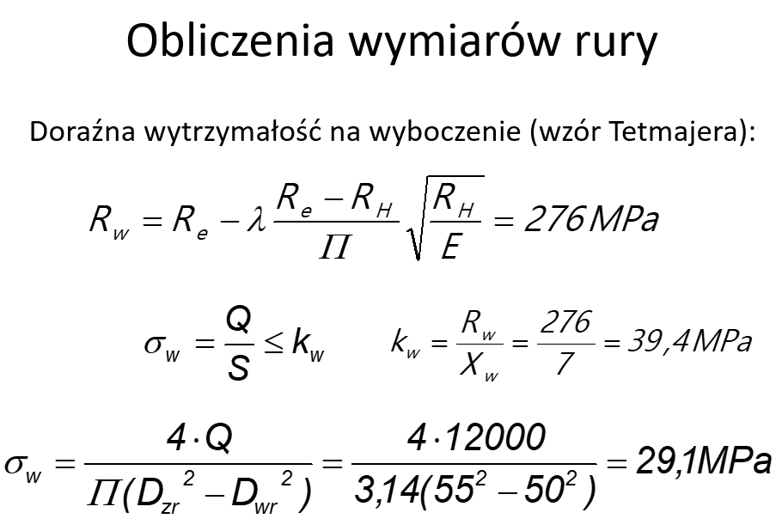
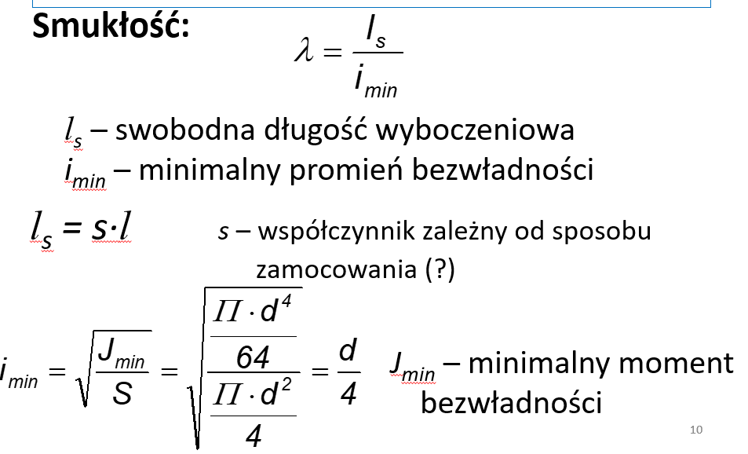
 | Q | 30000 | N
 | H | 542 | mm

 | Śruba |  |  | Nakrętka |  |  |  |  | d przy założeniu na wzór Eulera
 | Materiał | Stal St5 |  | Materiał | Żeliwo EN-GJL-200
 | kr | 145 |  | Rm | 200 |  |  |  | 39.934096473 | mm
 | ks | 90 |  | krj | 30
 | kg | 170 |  | kr | 50
 | E | 206000 |  | kc | 50 |  |  |  | Tr 50x8 | mm | m
 | kc | 145 |  | ksj | 30 |  |  |  | D2=d2 | 46 | 0.046
 | ko | 21.75 |  | ko | 40 |  |  |  | d3 | 42 | 0.042
 |  |  |  | ktj | 30 |  |  |  | D1 | 43 | 0.043
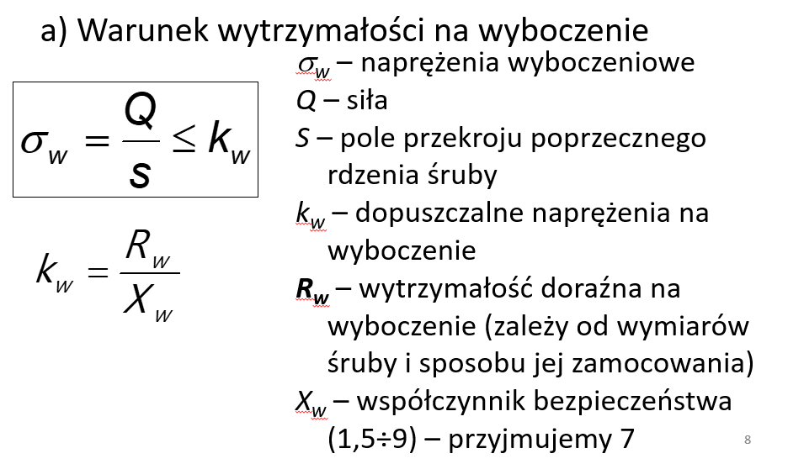
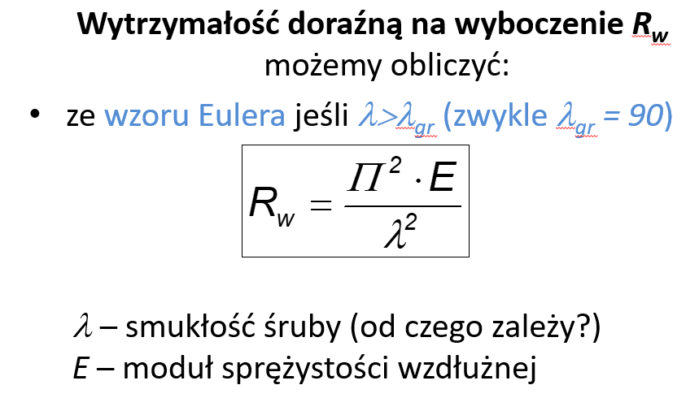
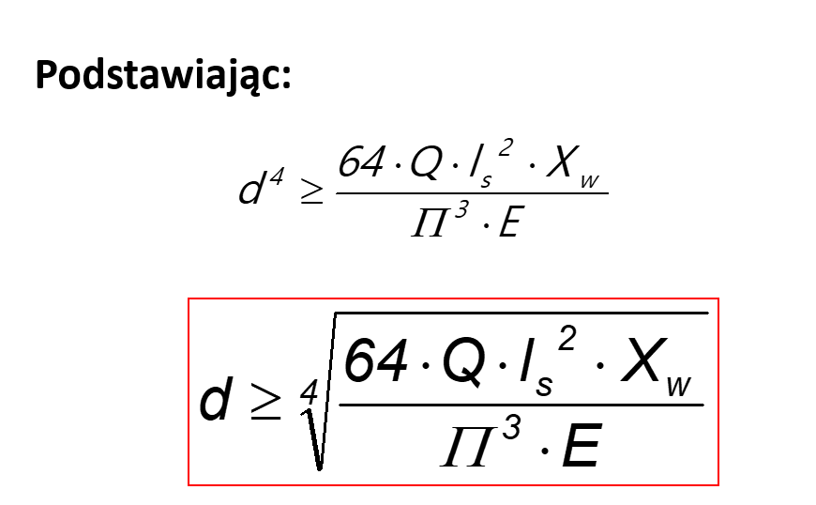
 | l=h*1.2 |  |  |  |  |  |  |  | D4 | 51 | 0.051
 | l= | 650.4 |  |  | współczynnik bezpieczeństwa |  |  |  | d | 50 | 0.05
 |  |  |  |  | x= | 5
 | Is = s*l
 | s= | 2
 | Is = | 1300.8
 | s wynika ze zdjęcia na dole

 |  |  |  |  |  | samochamowność:
 | smukłość = ls/imin
 |  |  |  |  |  |  |  |  | P= | 8
 | 4*ls/d3 | 123.88571429 |  |  |  |  |  |  | d2 | 46
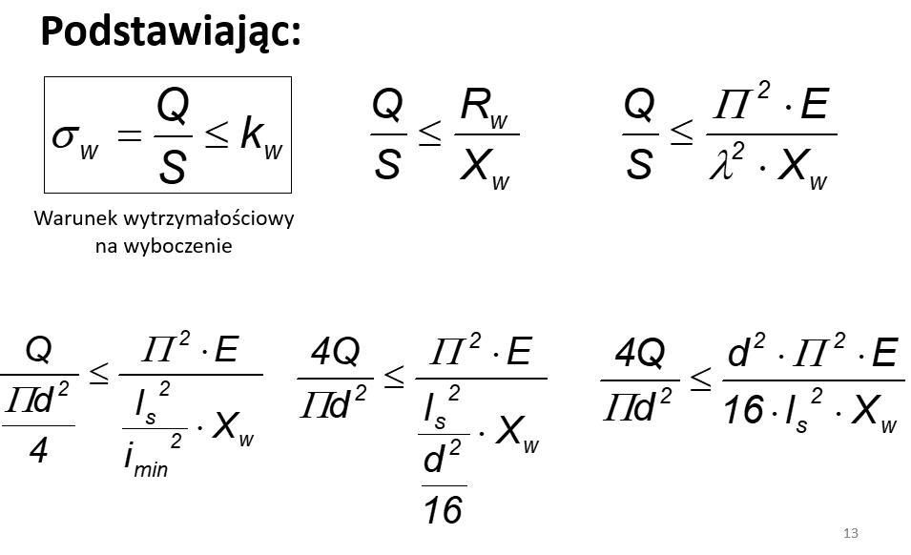
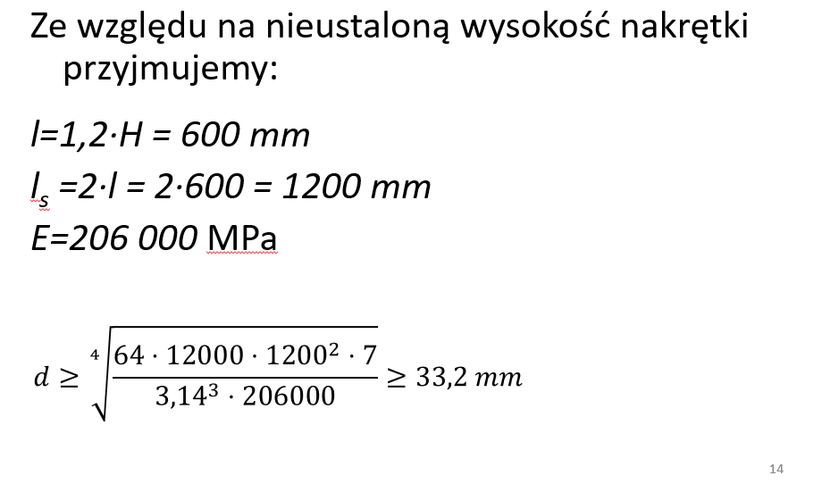
 |  |  |  |  |  |  |  |  | 0.055358241075 |  | deg | 3.17
 |  |  |  |  |  |  |  |  |  |  | rad | 0.05530179574
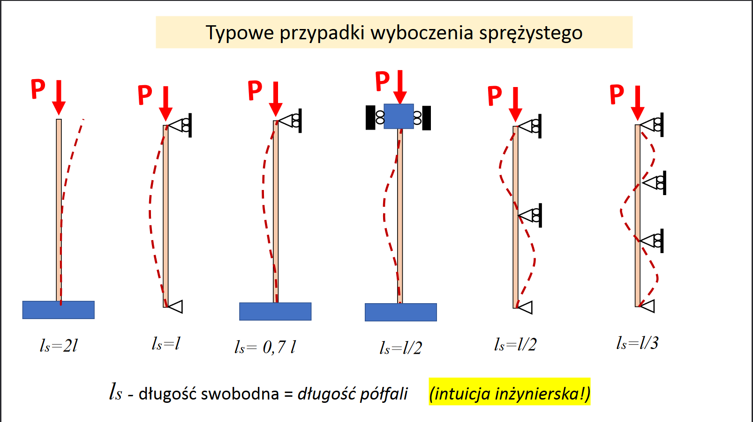

 |  |  |  |  |  |  |  |  |  |  |  |  |  | deg | 5.91
 |  |  |  |  |  |  |  |  |  |  |  |  |  | rad | 0.10314895879

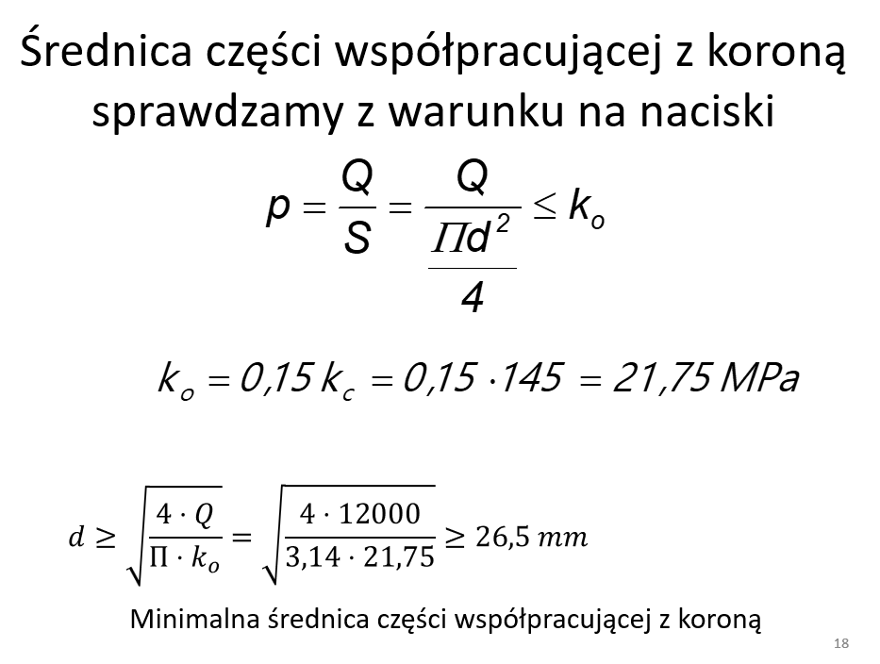
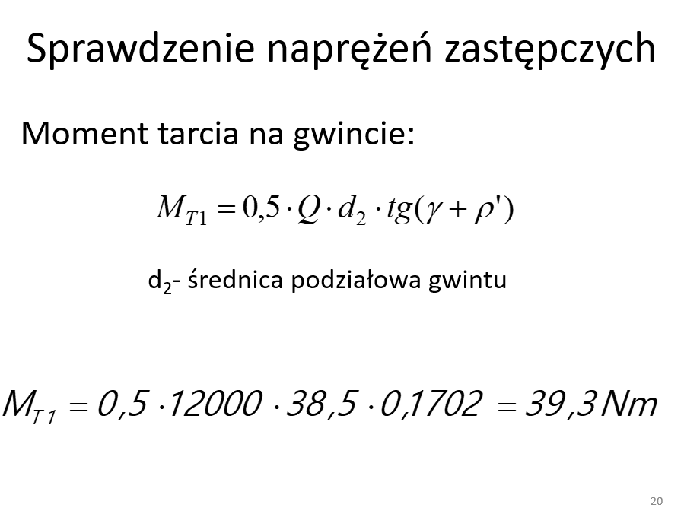
 |  |  |  |  |  |  |  |  | 0.15979026381

 |  |  |  |  |  |  |  | Średnica części współpracującej z koroną

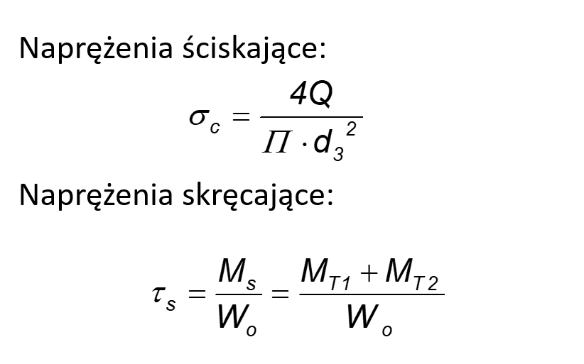
 |  |  |  |  |  |  | d= | 41.906950205 | mm |  | dczw | 45
 |  |  |  |  |  |  | dśruby= | 50 | mm

 |  |  |  |  |  |  |  | Moment Tarcia Gwintu

 |  |  |  |  |  |  | Mt1 | 110.26 | Nm

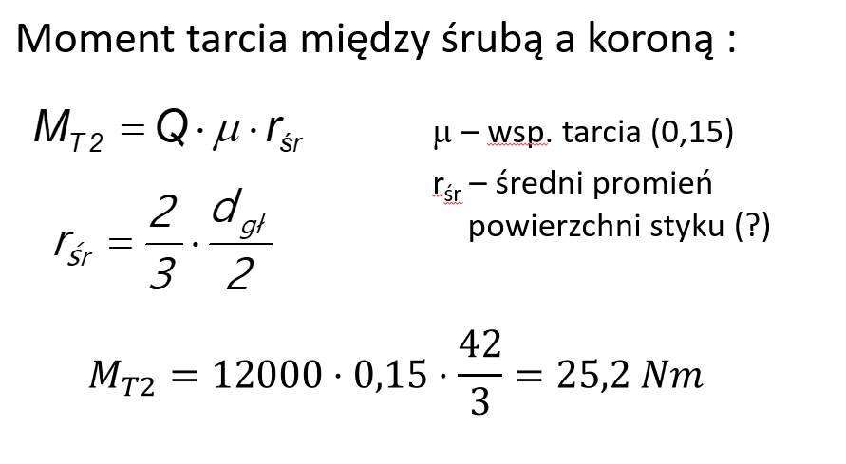

 |  |  |  |  |  |  |  | Moment Tarcia między śruba a koroną

 |  |  |  |  |  |  |  | mm | m
 |  |  |  |  |  |  | rśr | 23.00 | 0.023 |  | wsp tarcia | 0.15
 |  |  |  |  |  |  | Mt2 | 103.5 | Nm
http://monolitkielce.pl/images/dokumenty/TBHP1.pdf |  |  | Wo=(pi*d^3)/16
105 |  |  | wo=0.2*d^3 |  |  |  | Ms= | 213.76 | Nm |  | Ms= | 213755.28203 | Nmm
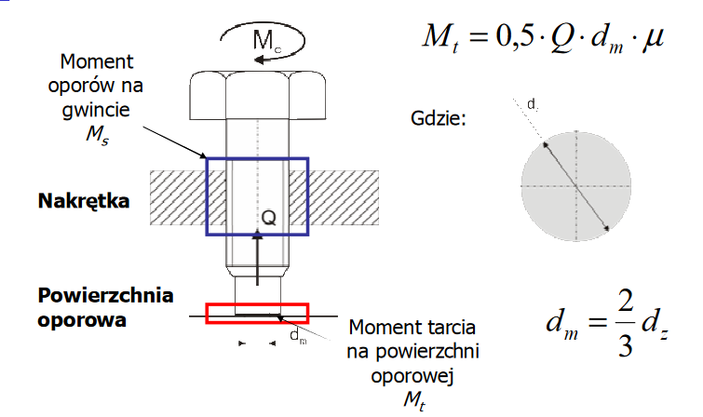
 |  |  |  |  |  |  |  | Sprawdzenie napręzeń zastępczych
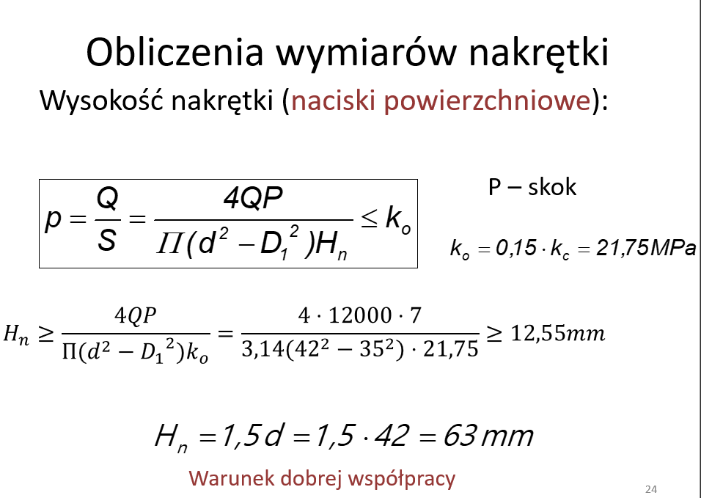

 |  |  |  |  |  |  |  |  | 21.65

 |  |  |  |  |  |  |  |  | 14.43 |  |  | 213.75528203 | 74088
 |  |  |  |  |  |  |  |  |  |  |  | 1068.7764101

 |  |  |  |  |  |  |  | Hipoteza wytrzymałości Hubera
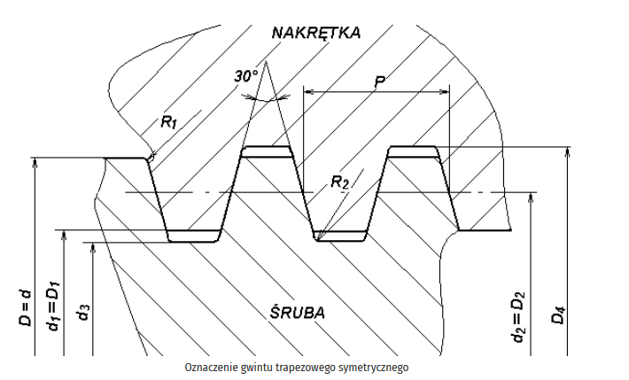
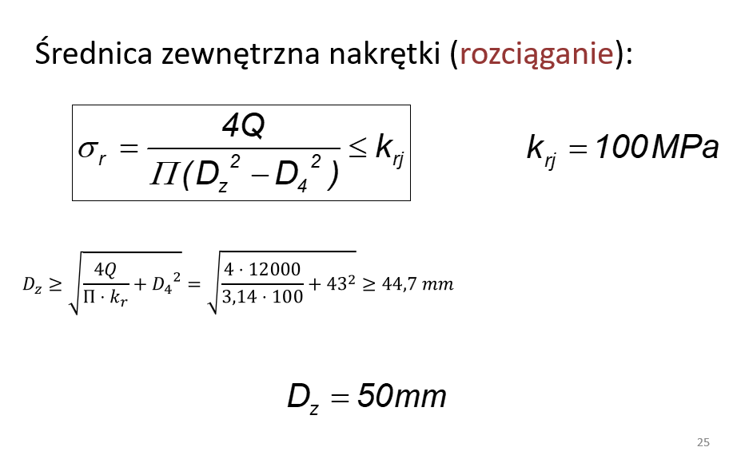
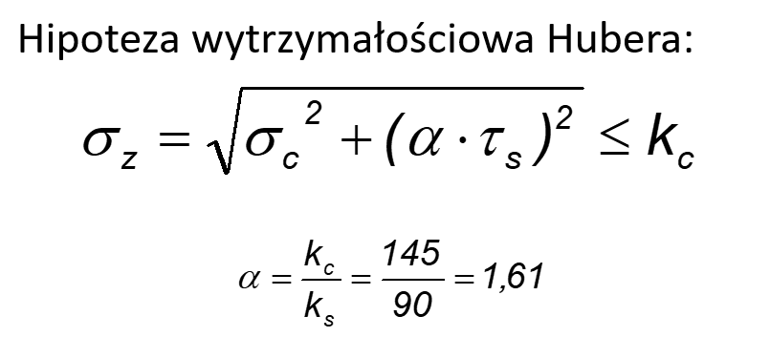

 |  |  |  |  |  |  |  |  |  |  |  | alfa | 1.6

 |  |  |  |  |  |  |  |  |  |  |  | 31.8

 |  |  |  |  |  |  |  | Obliczanie wysokości Nakrętki

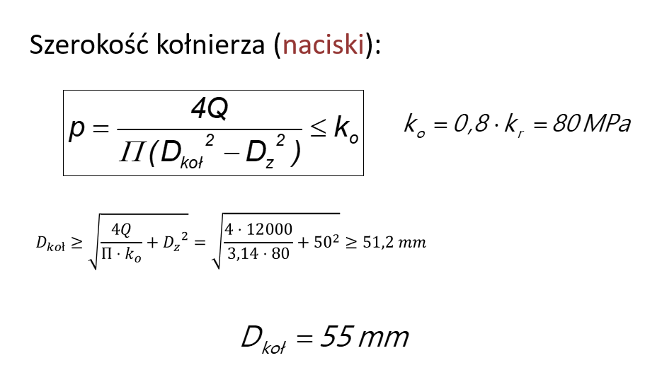
 |  |  |  |  |  |  | Hn | 21.581474353 | mm
 |  |  |  |  |  |  | Hn | 75 | mm
 |  |  |  |  |  |  | lc | 640

 |  |  |  |  |  |  |  | Średnica zewnętrzna nakrętki

 |  |  |  |  |  |  | Dz | 58.01
 |  |  |  |  |  |  | Dz | 60

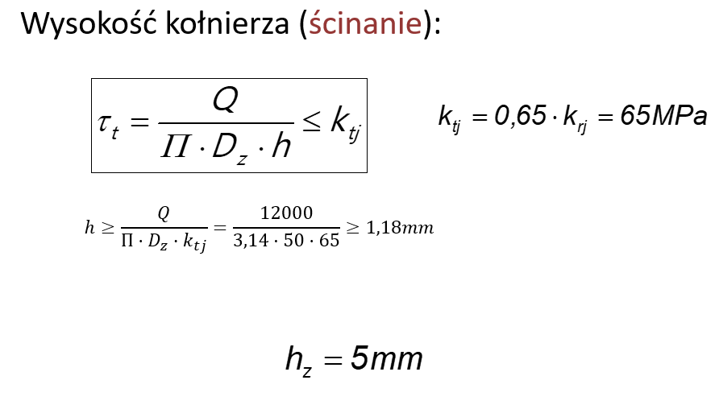
 |  |  |  |  |  |  |  | Średnica Kołnierza

 |  |  |  |  |  |  | Dkol | 67.5
 |  |  |  |  |  |  | Dkol | 70

 |  |  |  |  |  |  |  | Wysokość kołnierza

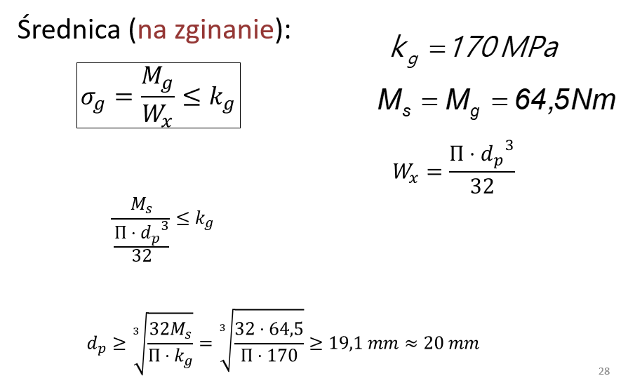
 |  |  |  |  |  |  | h | 5.3051647697
 |  |  |  |  |  |  | hz | 7

 |  |  |  |  |  |  |  | Długość boku pręta

 |  |  |  |  |  |  | Wx=pierwiastek(2)*b^3/12 |  |  |  | Wx | 1543.5
 |  |  |  |  |  |  |  |  |  |  | Fig | 138.48738713
 |  |  |  |  |  |  | b | 22.01463017
 |  |  |  |  |  |  | b | 21

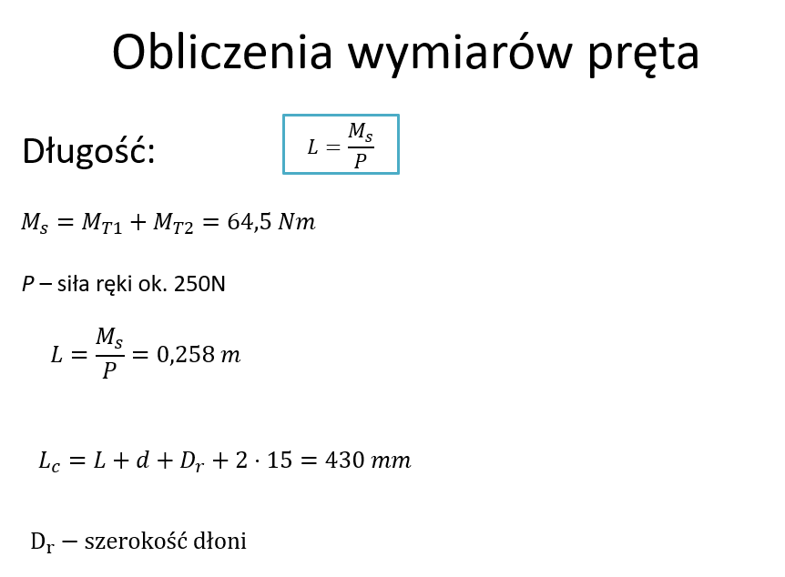
 |  |  |  |  |  |  |  | sprawdzić czy zadziala

 |  |  |  |  |  |  |  | Długość pręta

 |  |  |  |  |  |  | Ms | 213.76 | Nm
 |  |  |  |  |  |  | P ręki | 250 | N
 |  |  |  |  |  |  | l= | 0.855 | m | l | 855 | mm
 |  |  |  |  |  |  | Dr | 90

 |  |  |  |  |  |  | Lc | 1025 | mm

 |  |  |  |  |  |  |  | Wyokość rury
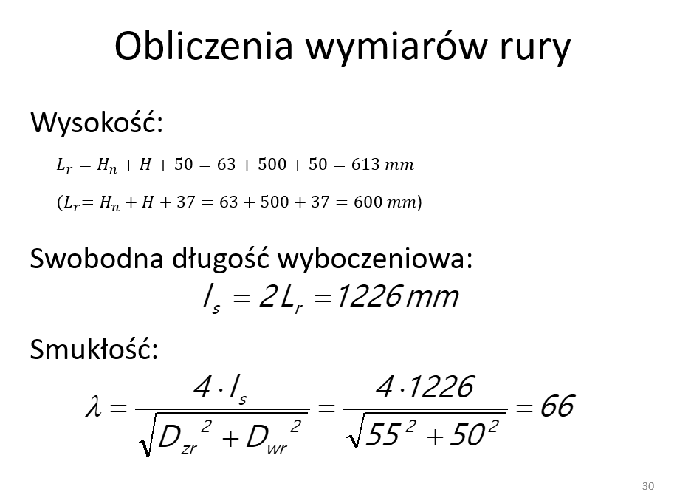

 |  |  |  |  |  |  | Lr | 640 |  | Dwr | 60
 |  |  |  |  |  |  | Is= | 1280 |  | Dzr | 70
 |  |  |  |  |  |  | smukłość | 55.534197202

 |  |  |  |  |  |  |  | Doraźna wytzymałość rury

 |  |  |  |  |  |  | Fiw | 29.382451032 |  | Rw= | 280
 |  |  |  |  |  |  |  |  |  | Kw= | 56

